Sheet1
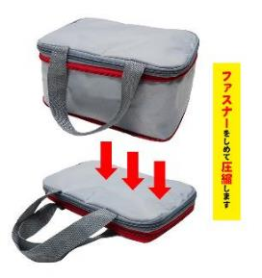
提 案 書

圧縮できる非常持出 16点セット AE-50 |  | 参考上代 | ¥5,000 | 販売価格
 |  | （税別） |  | （税別）
【JAN】 | 4562121887886
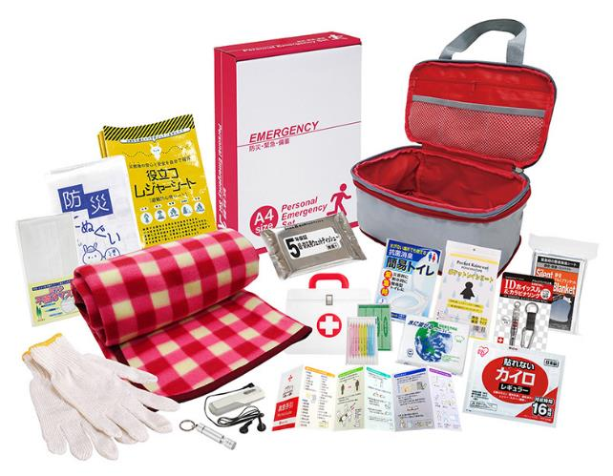
 |  |  | 【商品番号】 AE50 【本体サイズ】 圧縮収納バッグ：175×265×105㎜ 【パッケージサイズ】 310×240×85㎜・960g 【個装形態】 化粧箱入 【入数】 10 【セット内容】 圧縮収納バッグ・FMラジオ・LEDライト・フリースブランケット・静音アルミブランケット・抗菌消臭トイレ1P・役立つレジャーシート・レインコート・IDホイッスル＆カラビナリング・防災てぬぐい・マスク・ウェットティッシュ・軍手・カイロ・綿棒＆バンソウコウ＆救急手引・水に流せるペーパー 【商品説明】 収納バッグのファスナーでコンパクトに圧縮できる非常持出セット 【備考】 一部色・柄・商品が変更になる場合があります。ご了承ください。 【生産国】 中国・日本・タイ

